local-rtu
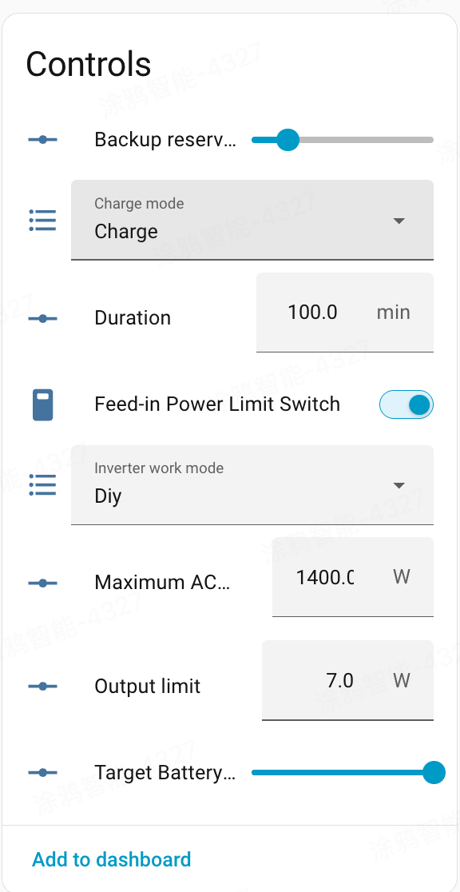
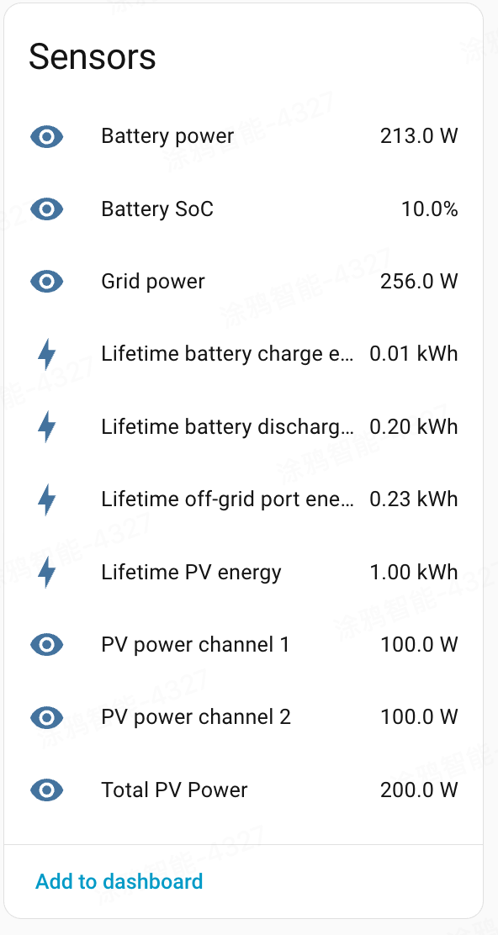
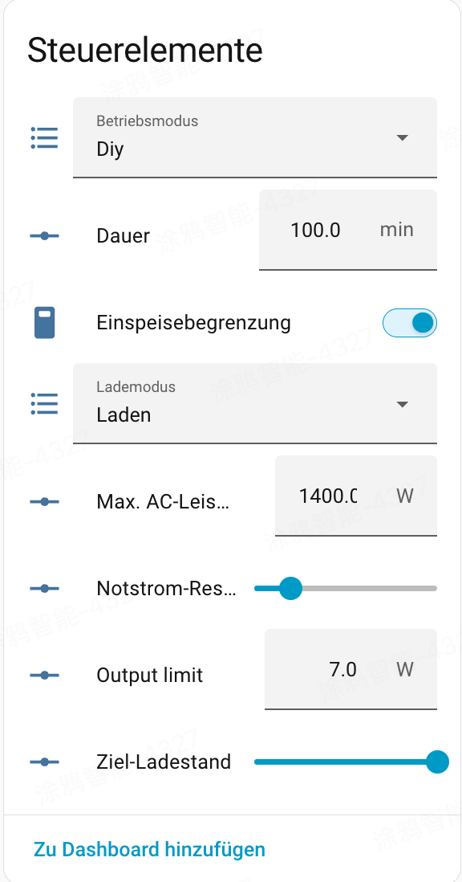
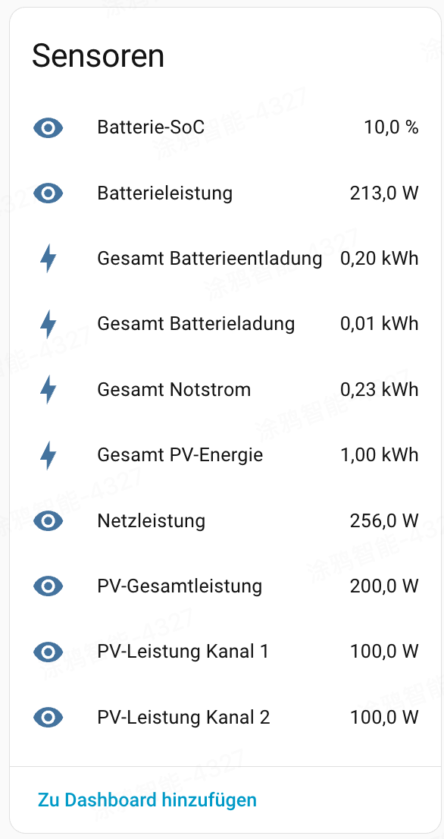
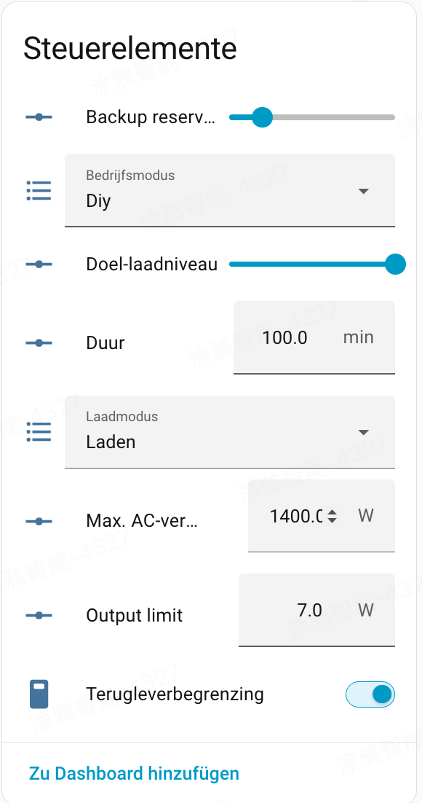
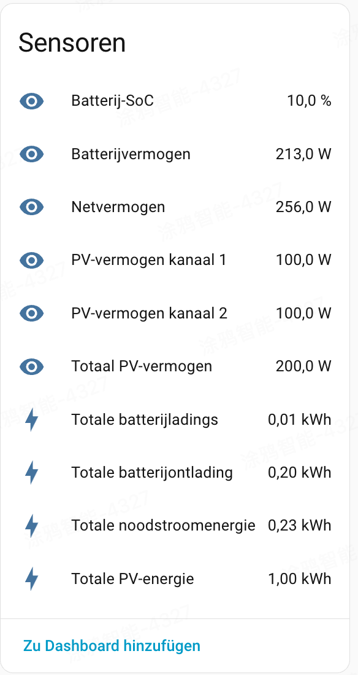
实现状态 | name | 中文 | 英文 | 德语 | 荷兰语 | code | 地址_dec | 地址_hex | HA平台 | 读写 | 值含义说明
部分 | 系统状态 | 系统状态 | System Status | Systemstatus | Systeemstatus | system_status | 10000 | 0x2710 | binary_sensor×5 | 只读 | 原始 uint16 位掩码; 未暴露独立 sensor
部分 | 系统-待机 | 系统-待机 | System–Standby | System–Standby | Systeem–Standby | system_status_standby | 10000 | 0x2710 | binary_sensor | 只读 | bit0: 1=待机
部分 | 系统-故障 | 系统-故障 | System–Fault | System–Fehler | Systeem–Fout | system_status_fault | 10000 | 0x2710 | binary_sensor | 只读 | bit2: 1=故障(详见 fault_code)
部分 | 系统-充电中 | 系统-充电中 | System–Charging | System–Lädt | Systeem–Opladen | system_status_charging | 10000 | 0x2710 | binary_sensor | 只读 | bit3: 1=充电中
部分 | 系统-放电中 | 系统-放电中 | System–Discharging | System–Entlädt | Systeem–Ontladen | system_status_discharging | 10000 | 0x2710 | binary_sensor | 只读 | bit4: 1=放电中
未实现 | （保留位） | （保留位） | Reserved |  |  | system_status_reserved | 10000 | 0x2710 |  | 只读 | bit5–15 Reserved
已实现 | 故障码 | 故障码 | Fault Code | Fehlercode | Foutcode | fault_code | 10001 | 0x2711 | sensor | 只读
已实现 | 电池电压 | 电池电压 | Battery Voltage | Batteriespannung | Accuspanning | battery_voltage | 10002 | 0x2712 | sensor | 只读 | scale 0.01 V
已实现 | 电池 SOC | 电池 SOC | Battery SoC | Batterie-SoC | Accu-SoC | battery_soc | 10003 | 0x2713 | sensor | 只读 | 0–100 %
已实现 | 电池设计容量 | 电池设计容量 | Design Capacity | Nennkapazität | Ontwerpcapaciteit | battery_design_capacity | 10004 | 0x2714 | sensor | 只读 | scale 0.01 kWh
已实现 | 电芯最高温度 | 电芯最高温度 | Max. Cell Temperature | Max. Zelltemperatur | Max. celtemperatuur | battery_cell_temp_max | 10005 | 0x2715 | sensor | 只读 | offset 500 scale 0.1 °C
已实现 | 电芯最低温度 | 电芯最低温度 | Min. Cell Temperature | Min. Zelltemperatur | Min. celtemperatuur | battery_cell_temp_min | 10006 | 0x2716 | sensor | 只读 | offset 500 scale 0.1 °C
已实现 | 电池累计充电电量 | 电池累计充电电量 | Total Charge Energy | Gesamte Ladeenergie | Totale laadenergie | battery_cumulative_charge_energy | 10007 | 0x2717 | sensor | 只读 | uint32 占 10007–10008
已实现 | 电池累计放电电量 | 电池累计放电电量 | Total Discharge Energy | Gesamte Entladeenergie | Totale ontlaadenergie | battery_cumulative_discharge_energy | 10009 | 0x2719 | sensor | 只读 | uint32 占 10009–10010
已实现 | 电网有功功率 | 电网有功功率 | Grid Active Power | Netz-Wirkleistung | Net actief vermogen | grid_active_power | 10011 | 0x271B | sensor | 只读 | int16 W; 正=馈电 负=取电
已实现 | 电网频率 | 电网频率 | Grid Frequency | Netzfrequenz | Netfrequentie | grid_frequency | 10012 | 0x271C | sensor | 只读 | scale 0.01 Hz
已实现 | 累计电网取电电量 | 累计电网取电电量 | Total Grid Import | Gesamter Netzbezug | Totale netafname | grid_cumulative_import_energy | 10013 | 0x271D | sensor | 只读 | uint32 占 10013–10014
已实现 | 累计电网馈电电量 | 累计电网馈电电量 | Total Grid Export | Gesamte Netzeinspeisung | Totale netinjectie | grid_cumulative_export_energy | 10015 | 0x271F | sensor | 只读 | uint32 占 10015–10016
已实现 | 旁路功率 | 旁路功率 | Bypass Power | Bypass-Leistung | Bypass-vermogen | backup_load_power | 10017 | 0x2721 | sensor | 只读 | int16 W
已实现 | 旁路累计输出电量 | 旁路累计输出电量 | Total Bypass Output | Gesamter Bypass-Ausgang | Totale bypass-output | backup_load_cumulative_export_energy | 10018 | 0x2722 | sensor | 只读 | uint32 占 10018–10019
已实现 | 旁路累计输入电量 | 旁路累计输入电量 | Total Bypass Input | Gesamter Bypass-Eingang | Totale bypass-input | backup_load_cumulative_import_energy | 10020 | 0x2724 | sensor | 只读 | uint32 占 10020–10021
已实现 | PV 总输入功率 | PV 总输入功率 | Total PV Input Power | PV-Gesamteingangsleistung | Totaal PV-ingangsvermogen | pv_total_power | 10022 | 0x2726 | sensor | 只读
已实现 | PV 累计总发电量 | PV 累计总发电量 | Total PV Yield | Gesamter PV-Ertrag | Totale PV-opbrengst | pv_total_cumulative_energy | 10023 | 0x2727 | sensor | 只读 | uint32 占 10023–10024
已实现 | PV1 输入功率 | PV1 输入功率 | PV1 Input Power | PV1-Eingangsleistung | PV1-ingangsvermogen | pv1_power | 10025 | 0x2729 | sensor | 只读
已实现 | PV1 累计发电量 | PV1 累计发电量 | PV1 Total Yield | PV1-Gesamtertrag | PV1 totale opbrengst | pv1_cumulative_energy | 10026 | 0x272A | sensor | 只读 | uint32 占 10026–10027
已实现 | PV2 输入功率 | PV2 输入功率 | PV2 Input Power | PV2-Eingangsleistung | PV2-ingangsvermogen | pv2_power | 10028 | 0x272C | sensor | 只读
已实现 | PV2 累计发电量 | PV2 累计发电量 | PV2 Total Yield | PV2-Gesamtertrag | PV2 totale opbrengst | pv2_cumulative_energy | 10029 | 0x272D | sensor | 只读 | uint32 占 10029–10030
已实现 | PV3 输入功率 | PV3 输入功率 | PV3 Input Power | PV3-Eingangsleistung | PV3-ingangsvermogen | pv3_power | 10031 | 0x272F | sensor | 只读
已实现 | PV3 累计发电量 | PV3 累计发电量 | PV3 Total Yield | PV3-Gesamtertrag | PV3 totale opbrengst | pv3_cumulative_energy | 10032 | 0x2730 | sensor | 只读 | uint32 占 10032–10033
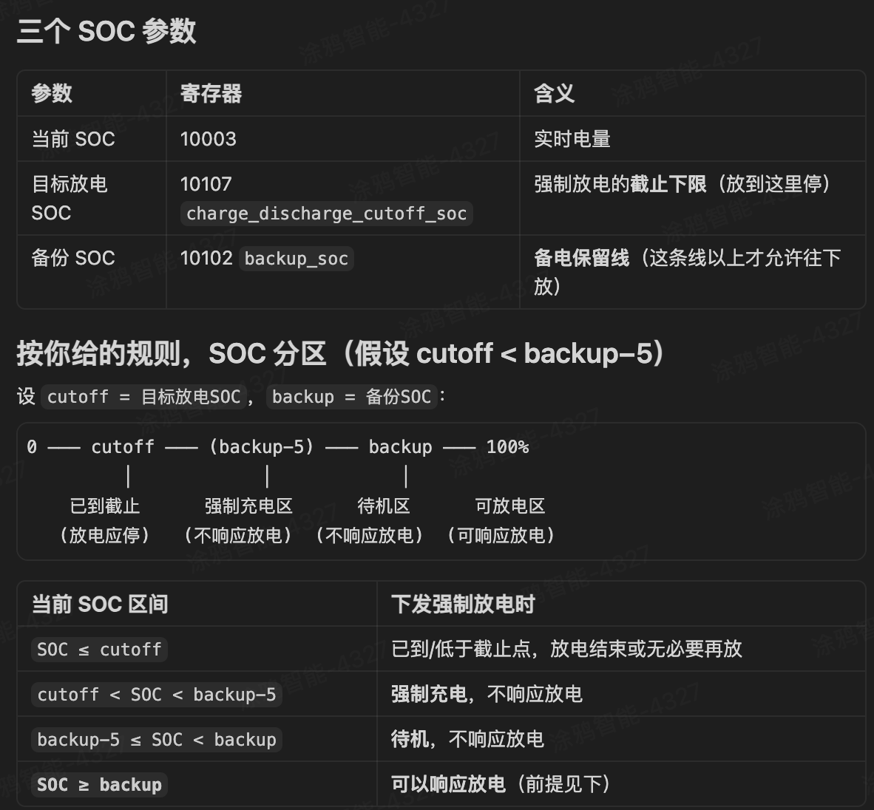
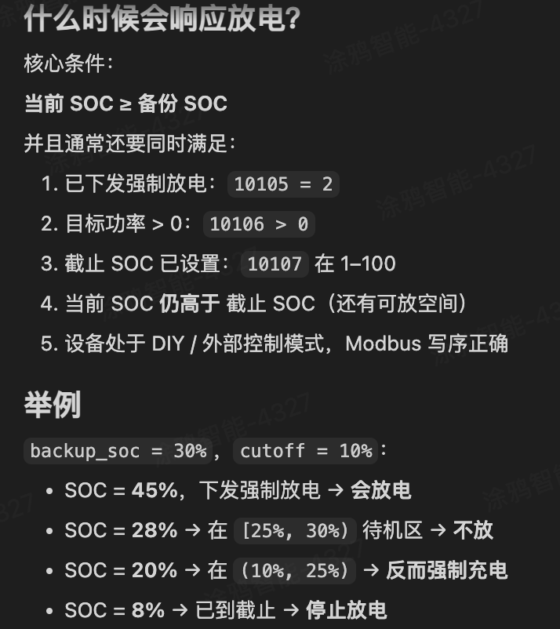
已实现 | PV4 输入功率 | PV4 输入功率 | PV4 Input Power | PV4-Eingangsleistung | PV4-ingangsvermogen | pv4_power | 10034 | 0x2732 | sensor | 只读
已实现 | PV4 累计发电量 | PV4 累计发电量 | PV4 Total Yield | PV4-Gesamtertrag | PV4 totale opbrengst | pv4_cumulative_energy | 10035 | 0x2733 | sensor | 只读 | uint32 占 10035–10036 | [8, 0, 2649, 23, 2560, 821, 812, 0, 7444, 0, 6546, 801, 50, 0, 7341, 0, 7465, 0, 0, 0, 0, 1, 82, 0, 304, 0, 0, 64, 20, 0, 33, 28, 0, 1408, 54, 0, 1580]
已实现 | 交流充电功率限制 | 交流充电功率限制 | AC Charge Power Limit | AC-Ladeleistungslimit | AC-laadvermogenlimiet | grid_charge_power_limit | 10100 | 0x2774 | number | 读写 | W
已实现 | 交流放电功率限制 | 交流放电功率限制 | AC Discharge Power Limit | AC-Entladeleistungslimit | AC-Ontlaadvermogenlimiet | battery_discharge_power_limit | 10101 | 0x2775 | number | 读写 | W
已实现 | 备电 SOC | 备电 SOC | Backup SoC | Backup-SoC | Back-up SoC | backup_soc | 10102 | 0x2776 | number | 读写 | 0–100 %
已实现 | 离网输出开关 | 离网输出开关 | Off-Grid Output Switch | Off-Grid-Ausgangsschalter | Off-grid uitgangsschakelaar | off_grid_output_enable | 10103 | 0x2777 | switch | 读写 | 0=关 1=开
已实现 | PV 弃光开关 | PV 弃光开关 | PV Curtailment Switch | PV-Abregelungsschalter | PV-curtailmentschakelaar | pv_curtailment_enable | 10104 | 0x2778 | switch | 读写 | 0=关 1=开
已实现 | 充放电方向 | 充放电方向 | Charge / Discharge Direction | Lade-/Entladerichtung | Laad-/Ontlaadrichting | charge_discharge_direction | 10105 | 0x2779 | select | 读写 | 见下行取值
已实现 | 空闲 | 空闲 | Idle | Leerlauf | Inactief | idle |  |  |  |  | 写入值 0
已实现 | 强制充电 | 强制充电 | Force Charge | Zwangsladung | Geforceerd laden | force_charge |  |  |  |  | 写入值 1
已实现 | 强制放电 | 强制放电 | Force Discharge | Zwangsentladung | Geforceerd ontladen | force_discharge |  |  |  |  | 写入值 2
已实现 | 目标充放电功率 | 目标充放电功率 | Target Charge / Discharge Power | Ziel-Lade-/Entladeleistung | Doel laad-/ontlaadvermogen | battery_target_power | 10106 | 0x277A | number | 读写 | W; 配合 10105
已实现 | 充放电截止 SOC | 充放电截止 SOC | Charge / Discharge Cut-off SoC | Lade-/Entlade-Abschalt-SoC | Laad-/Ontlaad-uitschakel-SoC | battery_cutoff_soc | 10107 | 0x277B | number | 读写 | 0–100 %; 配合 10105

